HydraGS
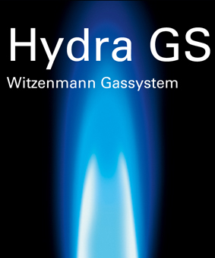
 |  |  |  | Druckverlustberechnung

Gas Art |  |  | Erdgas H |  | Projektdaten |  |  |  |  |  | Sprache/Language

Gas Temperatur (°C) |  |  | 15 | °C
Anschlußdruck (Pa) |  |  | 2000 | Pa
zulässiger Druckverlust (Pa) |  |  | 300 | Pa
Betriebsheizwert (kWh/m^3) |  |  | 10,6 | kWh/m³

Strang | Folge- Anschluß | Folge- anschluß (Strang 1) | Folge- anschluß (Strang 2) | Nenn- belastung (kW) | Höhen- unter- schied (m) | Nennweite (DN) | T-Stück | Länge in (m) | 90° Bögen (Anzahl) | Anzahl Anschlüsse | Kunden- Bauteil Druck- verlust Gas [Pa] | Kommentar | Druck- verlust Strang (Pa) | Summe Druck- verlust (Pa)
Versorgung |  | 10

© Witzenmann GmbH |  |  |  |  |  |  |  |  |  |  |  |  | Hydra GS - Stand | 2014-11-07

